様式６ 特色ある取組
 |  | 様式６
数理・データサイエンス・AI教育プログラム認定制度（リテラシーレベル）プラス 申請書

① | 授業内容
 | 医学部および薬学部のプログラム科目は、いずれも「必修」であるため、すでに学部の学生全員が受講可能な状況である。看護学部では、2022年度入学生からは、カリキュラム改正により、第1学年必修科目「情報リテラシー・データサイエンス」と「統計学」によるプログラム構成とすることで、全員がプログラムを受講する予定である。このことにより2022年度には三学部の学生全員がプログラム履修可能となる。 ・医療系大学におけるデータサイエンス・AIプログラム 医療系大学におけるデータサイエンス・AIプログラムは、概要紹介に留まらず、原理やリスクに関しても包括した実践的な理解が必要である。 大阪医科薬科大学「数理・データサイエンス・AI教育プログラム」は、 「データを正しく評価、活用する基盤となるリテラシーを身に着け、Society5.0における医療人として必要なデータサイエンスの基礎を修得する」「データサイエンスおよびAI導入により激動する未来の医療界における自 らの在り方を省察し、諸問題を解決する能力涵養」を学修目標としており、各学部の該当科目には、医・薬・看それぞれの専門性との連続性を意識した実践内容も多く含まれている。各々の医療人としての研究基盤となることを意識した構成となっており、4年もしくは6年間の一貫したデータサイエンス・AIプログラムには、近未来における発展性だけでなく付随するリスクに対応できるコンピテンシー獲得が求められる。 いずれの学部も高学年で臨床実習があり、「電子カルテ」という診療情報、ビッグデータに触れることとなる。医療現場での留意事項（ELSI、個人情報）についてもつなげる。 ・各学部における医療人としての研究基盤となることを意識した科目構成（実データを扱う） 医学部では、従前から実施していた「学生研究２」、「学生研究３」の科目もプログラムに含めている。学生研究シリーズは学生がリサーチマインドを醸成し、自ら課題を発見し、それを解決する、という姿勢を身につけると ともに、医療情報や研究情報の精査と評価を行い、医師として EBM（evidence-based medicine）を実践できることを目的にしている。 3年生の「学生研究２」の学生研究コア期間（研究室配属期間）であり、4年生の「学生研究３」では、学生研究コア期間で得られた疾患や病態、もしくは公衆衛生的領域における実臨床データを解析する。そして、研究成果を社会に還元する方法であるグラフ選択や作成などの発表法を実践することで、医学研究全体について学ぶことを目的としている。研究室配属期間には、病院や社会の実データを扱い、研究の方法を学び過程を記録しつつ、推し進め研究成果発表する内容となっている。同時に医学医療領域の研究における患者個人情報管理の倫理的項目への配慮についても学ぶ。これらの医療・福祉領域における実臨床データの解析を通じて、将来の臨床現場に対応できる十分なリテラシー涵養を目指している。 薬学部では、3年生の「医療統計学」で、疾病の自然経過を観察する狭義の観察研究にも、薬物の効果を検証する臨床試験・治験にも、医療統計の知識が必要であることを理解し、講義と演習を通してその手法を習得することを目的としている。「医薬品情報学」では、医薬品の有用性を最大限に活用し、種々の医薬品情報を適切に収集し、評価し、患者情報を踏まえた上で、情報の受け手に合わせて加工し、提供することを学ぶ。臨床上の問題解決において薬剤師に求められる医薬品情報、患者情報について解説し、その活用に関する基本的な事項を演習している。 看護学部では、1年生の「統計学」において、保健医療情報を例にとり、まずデータの種類及び特性、収集及び分類、分布の種類と特性を理解させる。統計量から集団の傾向や性質を把握させ、それらの分析技術を習得し、諸性質を確率論的に推測し、データの示す意味を考える訓練と論理的に思考する能力を養い、分析結果の解釈の仕方を教授している。 2年生の「データ処理演習」では、統計学の知識を深め、一般的なデータ処理に必要な汎用性の高いソフトウェアに習熟し、看護学習・研究に利用することができるようになることを目標としている。

② | 学生への学習支援
 | 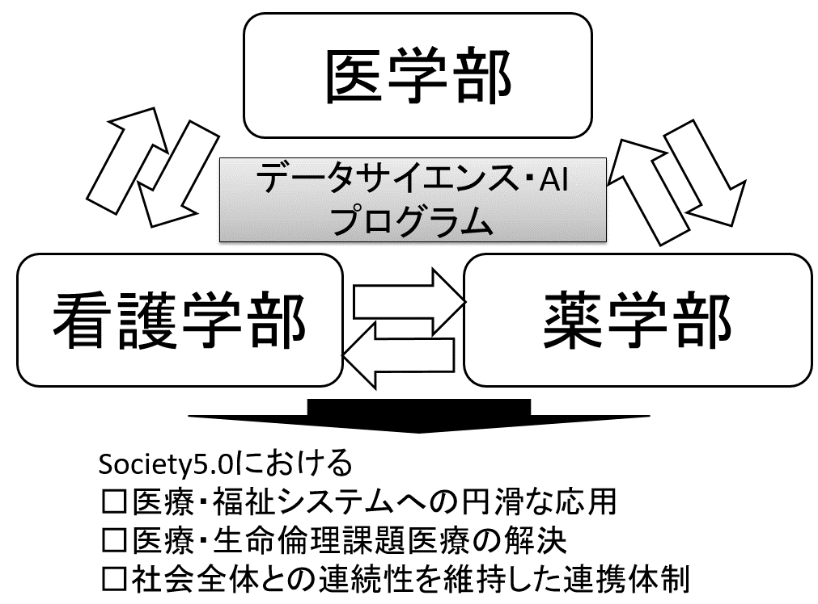 ・オフィスアワーの設置 プログラムを構成する各科目に、オフィスアワーの時間を設けており、理解が不足していた場合に教員が十分に対応できる体制を整えている。データサイエンス・AI領域だけでなく、基盤となる情報科学における知識習得が難しい場合は、適正なレベルの教科書を紹介するなどの試みを行っている。 ・事前事後学習の補助教材、e-learning 事前事後学習の補助教材として、他大学のオープンテキストブックを三学部で共有し（e-learning)、学生の理解度アップに利用している。また、プログラミングや医療系以外のデータサイエンス・AIに関する学習を望む学生に対してもコンソーシアムのオープン教材を紹介することで発展的学習を支援し、主体的・対話的で深い学びを涵養する。 ・高大接続を意識した学修支援 現在の高等学校では、「社会と情報」やプログラミングを含めた「情報の科学」など基礎的な「情報」科目が導入されており、今後、高大接続を意識した学修支援も必要である。これを踏まえプログラムの点検評価、改善に当たっては、下記課題も認識し、3学部で支援体制を整えている。 →情報・プログラミングの基礎知識をイメージしたリテラシーレベル教育への質改善 →プログラミング経験者と非経験者の混在を意識したリメディアル教育 →デジタルネイティブの存在に対するデータサイエンス教育の再構築 →データサイエンス科目だけでなく、全ての総合教育系科目へ影響が予測される。 ・多職種連携教育を意識した学習 本学では、初年度から高学年まで連続する垂直統合型の多職種連携教育を構築しており、学部間の専門性の差を認識しつつ、将来の医療人として他職種との連携を学んでいる。データサイエンス・AI科目においても、医療・福祉での共通部分だけでなく専門性における差を学ぶことで、将来の臨床現場でのデータサイエンス・AI活用が円滑に実践できると考える。これらの支援を行うことで、臨床現場との連続性を担保しつつ、主体的・対話的で深い学びを得られ、支援体制に対しても年度ごとに見直すことで質改善を図り、医療系総合大学としての特色あるデータサイエンス・AIプログラム提供に努める。

③ | その他の取組（地域連携、産業界との連携、海外の大学等との連携等）
 | AIの医学医療への応用は、日常診療への応用だけでなく、医学研究分野においても、革新的進歩が期待される。この潮流から、卒前教育においても、データサイエンス・AIを用いた科学的知見に触れることが、研究レベルへの円滑な接続に寄与する可能性がある。臨床科目と並行しながら臨床におけるデータサイエンス活用方法やAIの可能性と危険性について学ぶことが実践的と考えている。 ・実臨床・実社会における研究データ ① でも記載した通り、各学部の該当科目には、実データを扱う実践内容も多く含まれており、各々の医療人としての研究基盤となることを意識した構成となっている。データサイエンスに関するスキルを活かし、実臨床・実社会における研究データの質的もしくは量的解析の実践を目指している。医療系大学という特性上、学生も医療系に進む学生が大半である。卒前教育で、実臨床データを取り扱う期間を設けることは、常に実社会のニーズを意識することにもつながっている。また、これらの実臨床におけるデータを扱うことは医療産業界への理解と連携につながると考えている。 ・他大学との連携、海外の大学等との連携等 本学は、数理・データサイエンス教育強化拠点コンソーシアム近畿ブロックに加盟しており、常時、外部団体が実施する講演やワークショップ、ＦＤ活動等に参加し、本学カリキュラムに取り入れられる部分は全学部で共有している。今後は、他大学への普及にも尽力し、医療分野における「数理・DS・AI教育」の充実を目指したいと考えている。さらに、世界最大の医学教育系学会である欧州医学教育学会（AMEE）のガイドラインの共有や学会参加・発表により世界のデータサイエンス・AI教育の連携を行っている。 Society 5.0に対応できる医療系学生の育成には、データサイエンス・AIプログラムの継続的質改善が必要であり、実臨床・医療産業・コンソーシアム・海外との連携をさらに深めたい。 ・高大連携 令和４年３月４日(金) 17:00～、同法人の高槻高校校長による「高大接続に向けた中等教育の過去10～15年の推移・変化」講演（FD）があり、学習指導要領の改訂に伴う「情報」授業とデータサイエンスについても共有があった。今後も継続的に高大間の情報共有を行っていく。

